写真受領
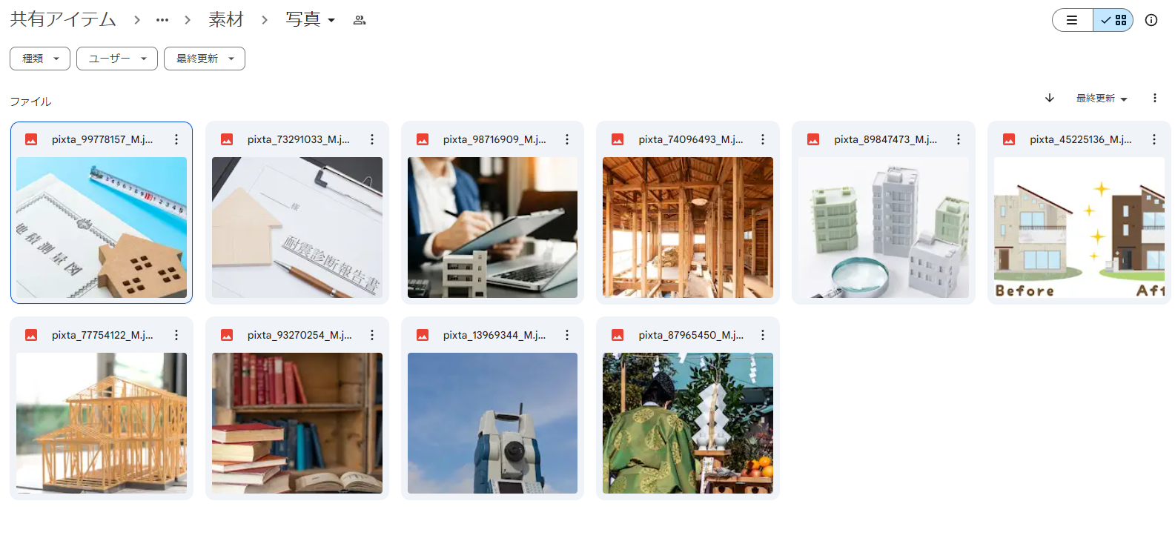
2024-06-03 | https://drive.google.com/drive/folders/1t0Boq0EbEcT0BROQD14rWXsZnMZdrcFq

